Накладная-№3
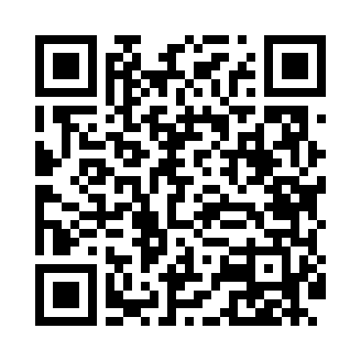
Номер товарно-транспортной накладной: |  |  | Торговый представитель: Kamol aka
Поставщик: Toshkent falcon fly 2 |  |  | Телефон торгового представителя: +998979626299
Дата отгрузки: 23.10.2025 |  |  | Контрагент: Dona zakass
Дата консигнации: |  |  | Адрес:
Доставщик: |  |  | Телефон:
Телефон доставщика:
Время заказа: 23.10.2025 09:10:32
№ | Штрих-код | Название товаров (работ,услуг) | Количество | Количество в кейсе | Цена | Сумма
 |  |  | 24 |  |  | 887000
1 | 6805019698613 | Коврики напольные для ванной комнаты 80*120 ( kattasi) DB-98-61 | 1 | 1 шт. | 97,000 | 97,000
2 | 2013456157677 | чайная ложка золотой цвет DB-54-29 | 13 | 13 шт. | 40,000 | 520,000
3 | 6920250503035 | Ложка Вилка DB-92-44 | 10 | 10 шт. | 27,000 | 270,000
Итого: 887000

